立候補用紙
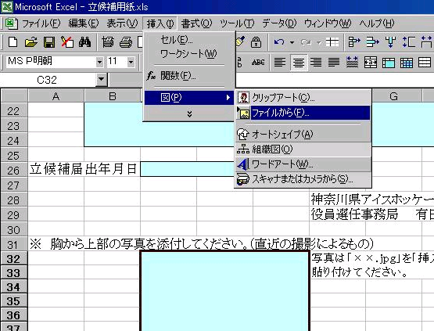

 | 神奈川県アイスホッケー連盟
 | 役員選任 立候補届

所属チーム名 |  |  | 種別 | 種

ﾌﾘｶﾞﾅ
氏名

現在の役職

立候補に当たっての抱負（３００字程度）

立候補届出年月日

 |  | 神奈川県アイスホッケー連盟
 |  | 役員選任事務局 岡野 宏 様

※ 胸から上部の写真を添付してください｡（直近の撮影によるもの）
 |  | 写真は「××.ｊｐｇ」を｢挿入：図：ﾌｧｲﾙから｣で貼り付けてください。
 | 写真

